Dashboard
Dashboard - Controle de Acidentes

 | Total
FEVEREIRO | 1
ABRIL | 2
MAIO | 1
 | Total
Concluído | 1
Filtros | Quantidade de Acidentes |  | Acidente por Diretoria |  |  | Quantidade de Acidentes por Mês |  |  |  | Status Investigação
 | 1 |  | 0% | 0% | 100%

 | Acidentes por sexo |  | 0 | 0 | 1
 | 100% | 0%
 |  |  | Área 1 | Área 2 | Área 3

 | 1 | 0
 | Acidentes por Horário |  |  |  |  | Acidente por Modalidade |  |  |  | Tempo na Função
 | 00:01 às 06:00h
Total | 100.00%
 | Total
ASA | 100%
 | 1º ANO
Total | 100%

 |  |  |  |  |  |  | top agente causador | Top setores | top parte do corpo
 | Acidentes por Turno
 | 1º
Total | 100%

 | Acidentes por Parte do Corpo |  |  |  |  | Principais Setores com Acidente
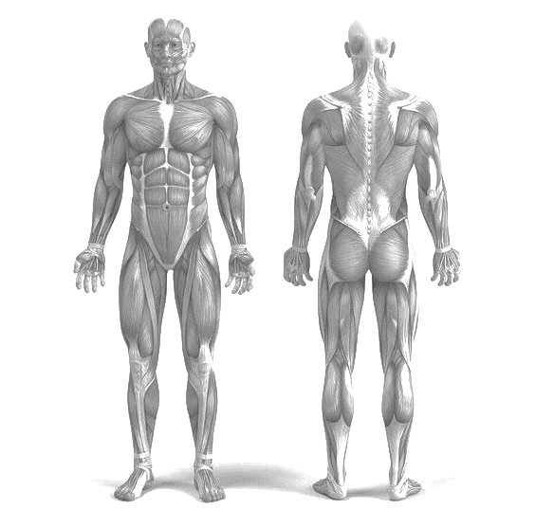
 | Total
PCP | 1
OLHO: 0
CABEÇA/FACE: 0

 |  |  |  |  |  |  |  |  |  | Tempo na Empresa
TORAX: 0
COSTA: 0
 | 1º ANO
Total | 100%

PULSO/BRAÇO/COTOVELO: 0

 |  |  |  |  |  | Acidentes por Natureza da Lesão
DEDO/MÃO: 0
PÉ/TORNOZELO: 1
 | Total
CONTUSAO | 1

OUTROS: 0
PERNA/JOELHO: 0

 |  |  |  |  |  |  |  |  |  |  | X | Y | % |  | Tipo
 |  |  |  |  |  |  |  |  |  |  | 5.5 | 45 | 0% | 0 | CABEÇA/FACE | CABEÇA/FACE: 0
 |  |  |  |  |  |  |  |  |  |  | 5.5 | 35 | 0% | 0 | COSTA | COSTA: 0
 |  |  |  |  |  |  |  |  |  |  | 2 | 25 | 0% | 0 | DEDO/MÃO | DEDO/MÃO: 0
 |  |  |  |  |  |  |  |  |  |  | 3 | 45 | 0% | 0 | OLHO | OLHO: 0
 |  |  |  |  |  |  |  |  |  |  | 7.5 | 5 | 0% | 0 | OUTROS | OUTROS: 0
 |  |  |  |  |  |  |  |  |  |  | 5.9 | 4.5 | 100% | 1 | PÉ/TORNOZELO | PÉ/TORNOZELO: 1
 |  |  |  |  |  |  |  |  |  |  | 3.4 | 15 | 0% | 0 | PERNA/JOELHO | PERNA/JOELHO: 0
 |  |  |  |  |  |  |  |  |  |  | 6.3 | 30 | 0% | 0 | PULSO/BRAÇO/COTOVELO | PULSO/BRAÇO/COTOVELO: 0
 |  |  |  |  |  |  |  |  |  |  | 3 | 35 | 0% | 0 | TORAX | TORAX: 0
 |  |  |  |  |  |  |  |  |  |  | 7.5 | 2

